Sheet1
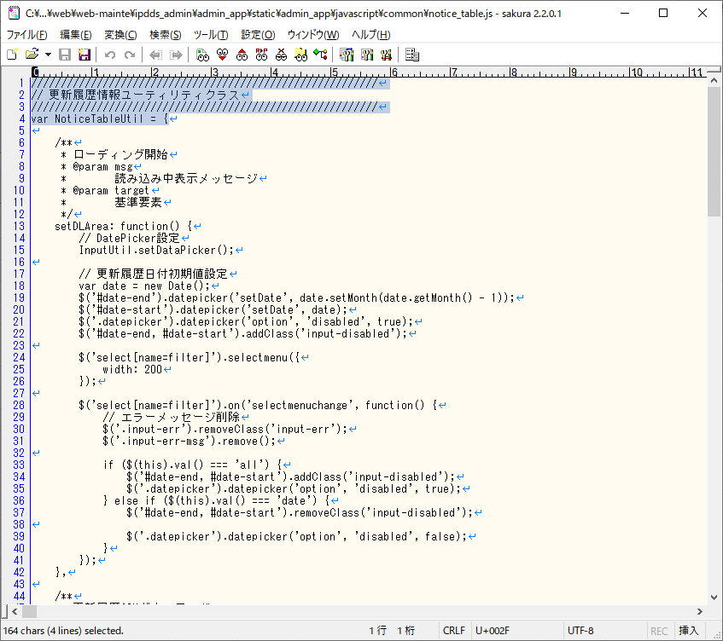
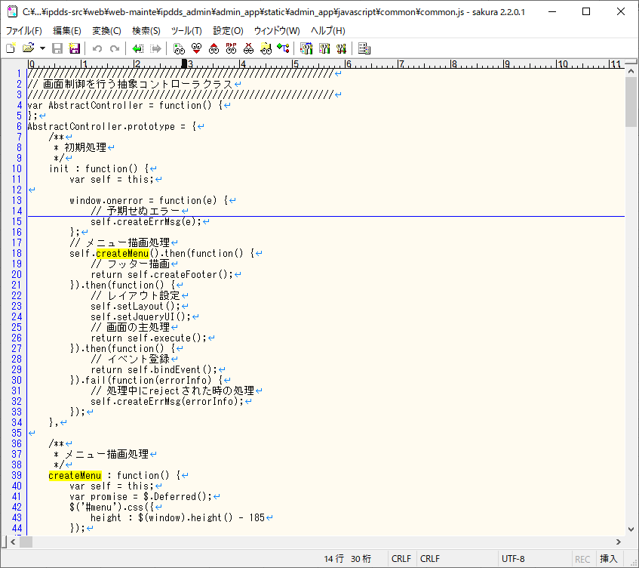

AjaxUtil | C:\Users\bitD71\temp_ph1.4.0\ipdds-src\web\web-mainte\ipdds_admin\admin_app\static\admin_app\javascript\common\common.js
grid.js

Sheet7
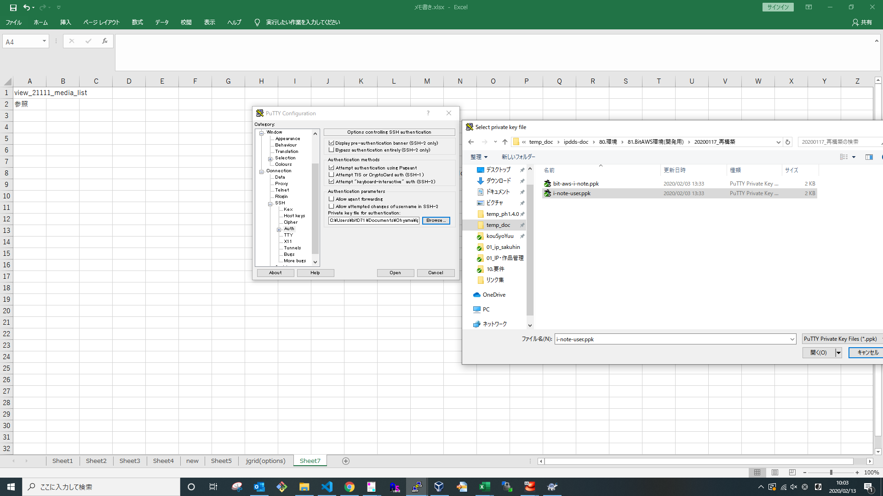
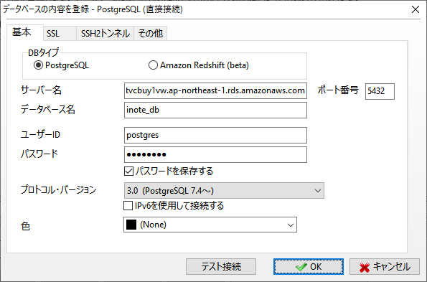
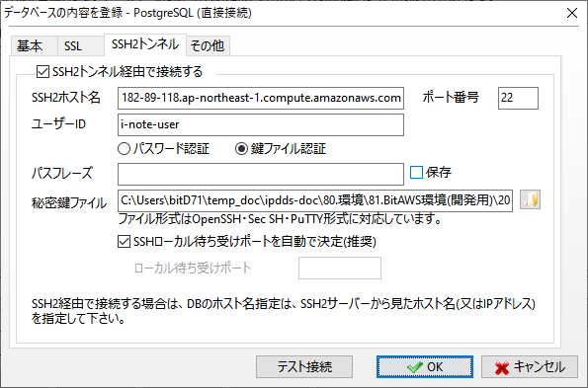
view_21111_media_list
参照

 | C:\Users\bitD71\temp_doc\ipdds-doc\80.環境\81.BitAWS環境(開発用)\20200117_再構築

